Enero-Marzo22


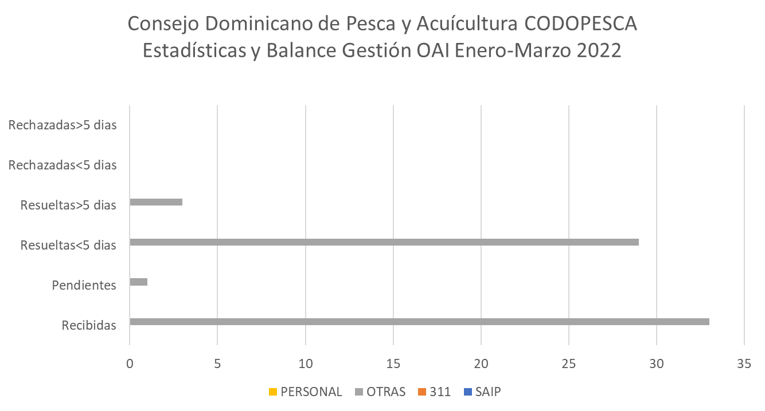

Fuente: Oficina de Libre Acceso a la información
Elaborado por: Oficina de Libre Acceso a la Información
Fecha: 08/04/2022

Oct-Dic21
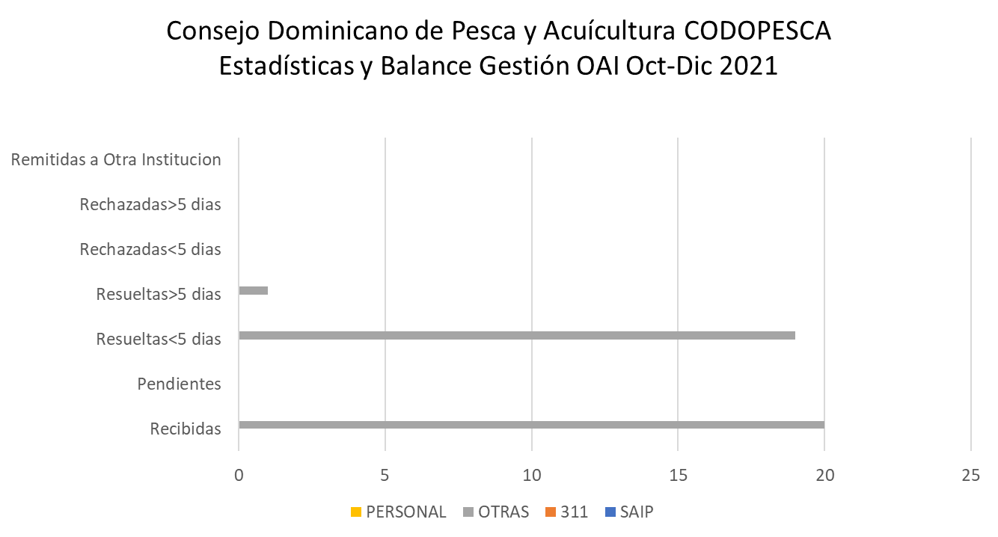

Fuente: Oficina de Libre Acceso a la información
Elaborado por: Oficina de Libre Acceso a la Información
Fecha: 31/12/2022

Abril-Junio22
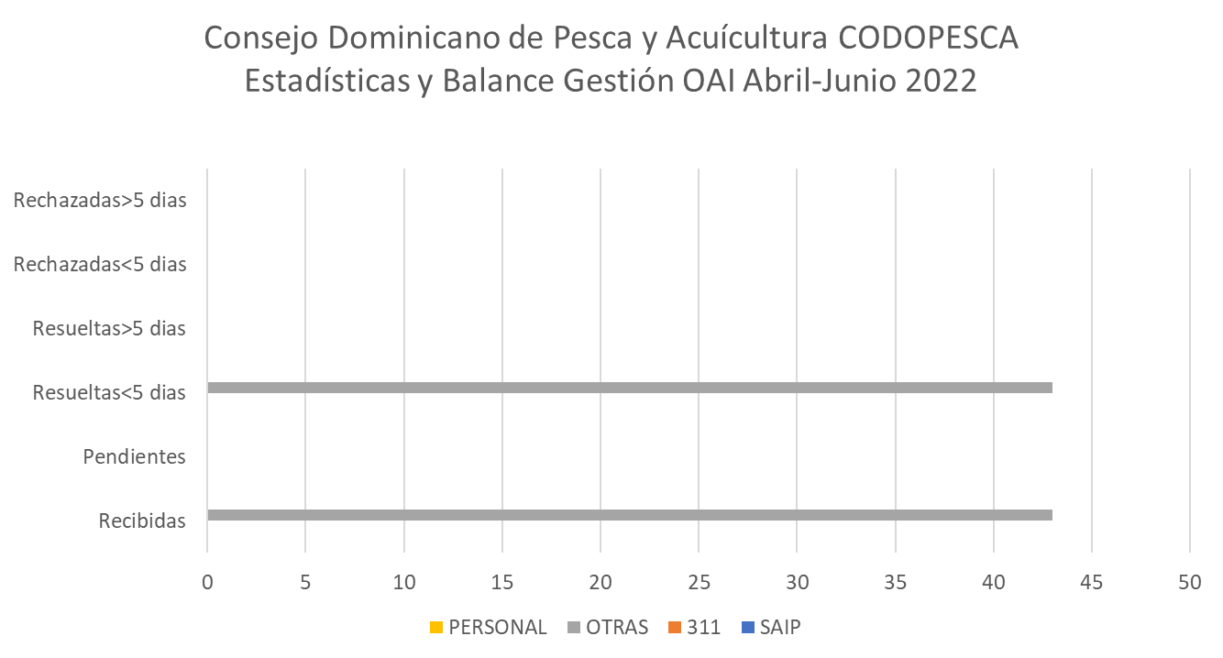

Fuente: Oficina de Libre Acceso a la información
Elaborado por: Oficina de Libre Acceso a la Información
Fecha: 01/07/2022

Julio-Sept22
 | Consejo Dominicano de Pesca y Acuícultura CODOPESCA
 | Estadísticas y Balances Gestión OAI Julio-Sept 2022



Fuente: Oficina de Libre Acceso a la información
Elaborado por: Oficina de Libre Acceso a la Información
Fecha: 01/10/2022

